关系图
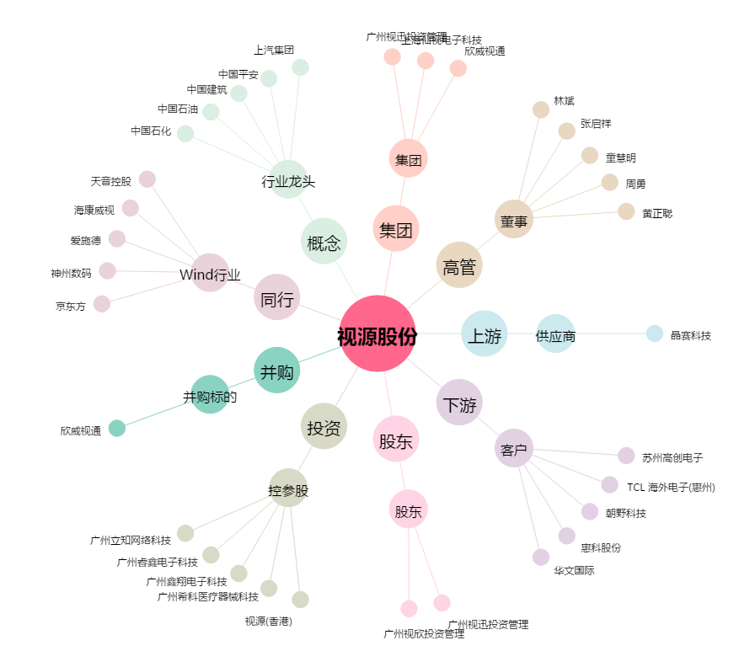
视源股份[002841.SZ] - 关系概览图

